Sum
Ergebniszusammenfassung

Stamm | Gal | Rha | Glc | Man | GlcUA | GlcN | Rib | Fuc | Xyl | Summe ohne Xylose | Nig | Lam | Ism | Koj | Mal | Cel | Sop | Ara
Xyl1.C1 | 117.70 | 127.22 | 16.40 | 6.09 | 30.44 | 0.00 | 0.00 | 1.40 | 2.31 | 299.25 | n | n | n | n | n | n | n | n
Xyl1.C4 | 3.85 | 101.85 | 57.00 | 6.78 | 0.00 | 0.00 | 0.00 | 0.00 | 2.67 | 169.48 | n | n | n | n | n | n | n | n
Xyl1.C5 | 2.99 | 123.98 | 51.07 | 0.00 | 23.64 | 0.00 | 0.00 | 0.00 | 2.39 | 201.68 | n | n | n | n | n | n | n | n
Xyl1.D3 | 76.24 | 28.78 | 268.65 | 81.56 | 52.18 | 4.28 | 2.53 | 0.00 | 15.47 | 514.22 | n | n | n | n | n | n | n | n
Xyl1.D7 | 89.86 | 27.57 | 169.72 | 59.25 | 0.00 | 3.58 | 3.06 | 5.93 | 4.85 | 358.98 | n | n | n | n | n | n | n | n
Xyl1.D8 | 18.58 | 10.95 | 121.43 | 29.52 | 17.84 | 3.60 | 2.32 | 7.67 | 15.38 | 211.90 | ? | n | j | n | n | n | n | n
Xyl1.D9 | 18.96 | 9.46 | 129.15 | 31.41 | 17.56 | 3.40 | 2.15 | 7.69 | 7.84 | 219.78 | ? | n | j | n | n | n | n | n
Xyl1.D10 | 17.03 | 9.22 | 106.73 | 28.57 | 0.00 | 3.76 | 2.20 | 6.94 | 9.35 | 174.44 | n | n | ? | n | n | n | n | n
Xyl1.D11 | 8.68 | 6.37 | 96.96 | 37.53 | 19.08 | 2.94 | 1.95 | 0.00 | 3.46 | 173.50 | n | n | j | n | n | n | n | n
Xyl1.E3 | 112.11 | 125.09 | 0.00 | 0.00 | 20.04 | 0.00 | 0.00 | 0.00 | 2.78 | 257.23 | n | n | n | n | n | n | n | n
Xyl1.E4 | 8.70 | 15.29 | 128.93 | 95.65 | 23.56 | 2.94 | 2.07 | 0.00 | 11.00 | 277.14 | n | n | n | n | n | n | n | n
Xyl1.E9 | 111.79 | 4.39 | 121.93 | 15.03 | 18.32 | 3.64 | 2.35 | 40.95 | 8.07 | 318.39 | n | n | j | n | n | n | n | n
Xyl1.H8 | 129.26 | 140.84 | 1.54 | 0.00 | 22.12 | 0.00 | 0.00 | 0.00 | 2.26 | 293.77 | n | n | n | n | n | n | n | n
Stamm | Gal | Rha | Glc | Man | GlcUA | GlcN | Rib | Fuc | Xyl | Summe ohne Xylose | Nig | Lam | Ism | Koj | Mal | Cel | Sop | Ara
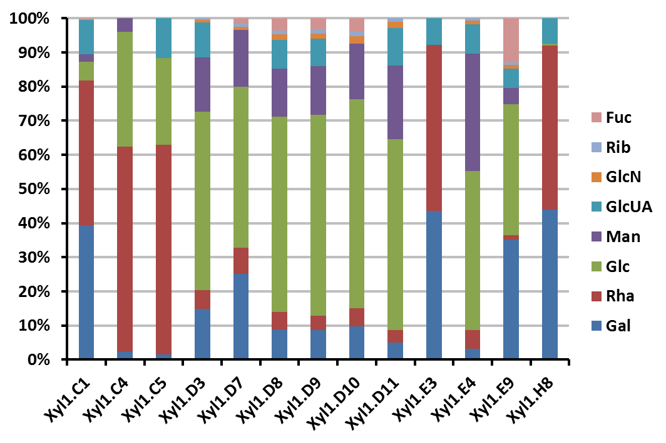
 | 715.7 | 731.0 | 1269.5 | 391.4 | 244.8 | 28.1 | 18.6 | 70.6 | 87.8
 | 13.0 | 13.0 | 12.0 | 10.0 | 10.0 | 8.0 | 8.0 | 6.0 | 13.0

